3. Fotodatabase
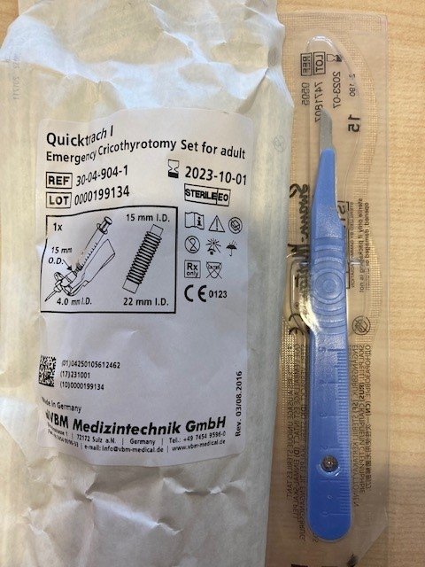
 | Conio tomieset volwassene

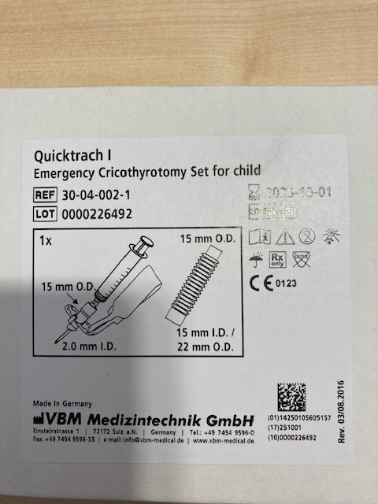
 | Conio tomieset kinderen

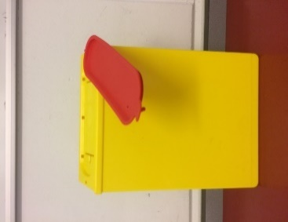

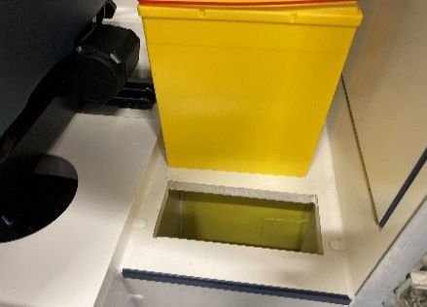
Nld container moet in dit
gat passend zijn
7 x 16,5 cm | Naaldencontainer die vast in ambulance aanwezig is waarvoor in het meubel een passend gat is gezaagd.
Dit is in elke | Contamed
ambulance aanwezig

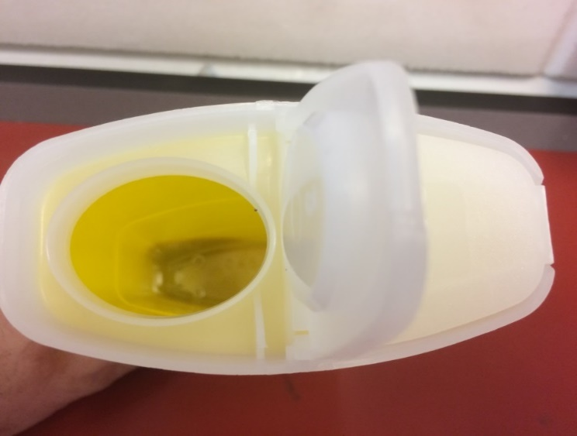
 | Naaldencontainer sharp voor koffers ABC, let op de ingang is zonder ribbers of plastiek kartelrand.
 | Sharpsafe

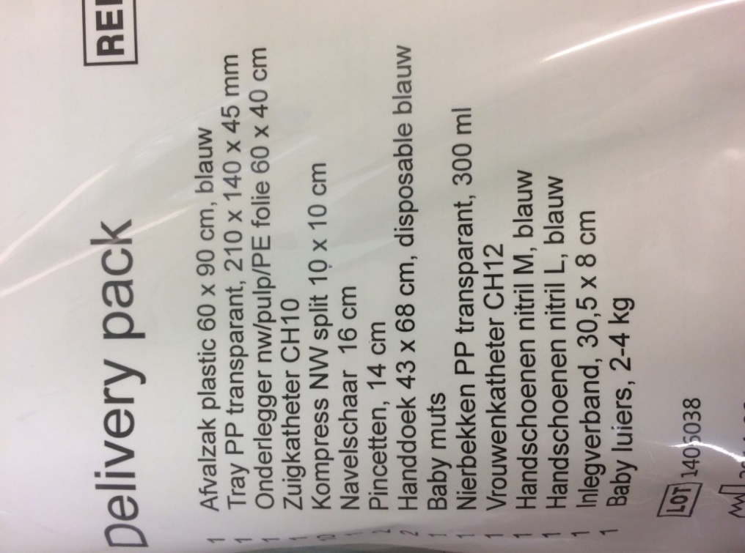
 | Kraam pakket
 | Steriel verpakt

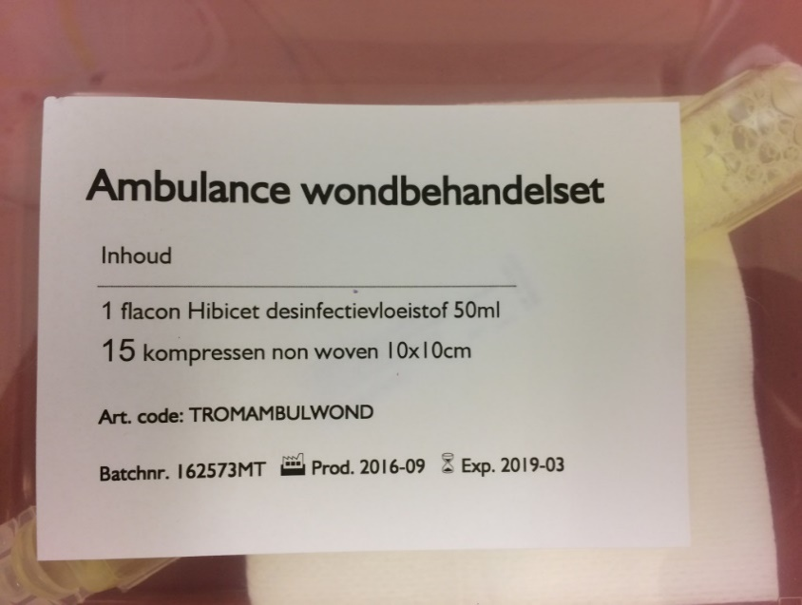
 | Wondbehandelingsset
 | In plastiek bakje met deksel
 | Zie samenstelling op foto

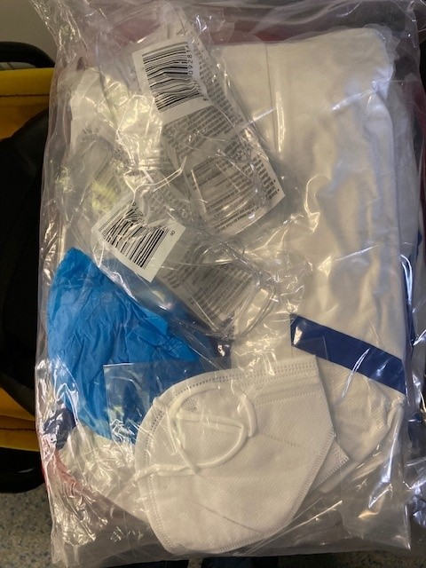

 | Infectie pakket MSRA
 | 2 schorten spatwater dicht
 | 2 veiligheidsbrillen
 | 4 overtrek schoenen
 | 2 haarnetjes non-woven
 | 2 FFP 2 maskers

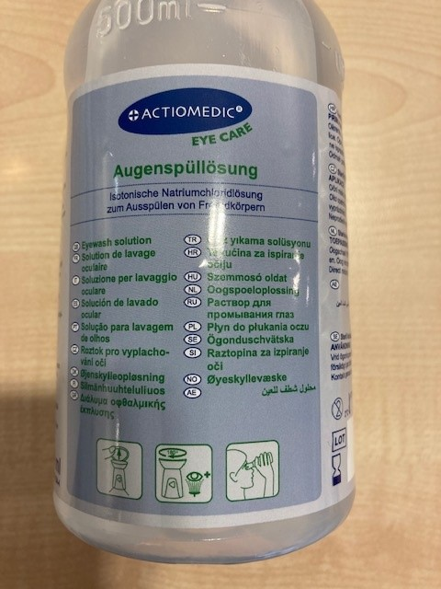
 | Oogbehandelingsset

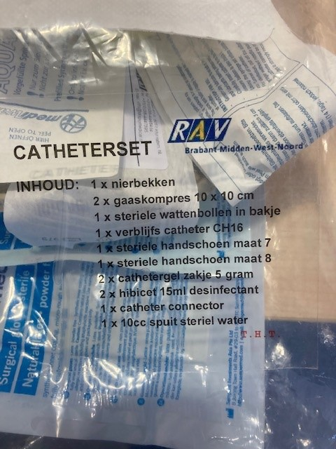
 | Catheterset
 | Steriel verpakt
 | Inhoud zie beschrijving foto

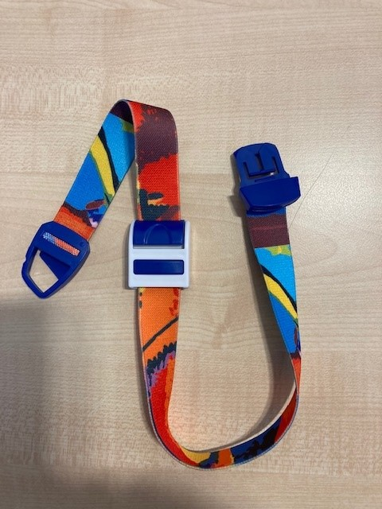

 | Stuwband

 | De stuwband met deze eleastische band en sluiting.
 | Welk merk geen voorkeur.
 | De breedte van de elastieke band moet ongeveer gelijk zijn.

 | Een alternatief bijvoorbeeld elastiek bandje wordt niet geaccepteerd.

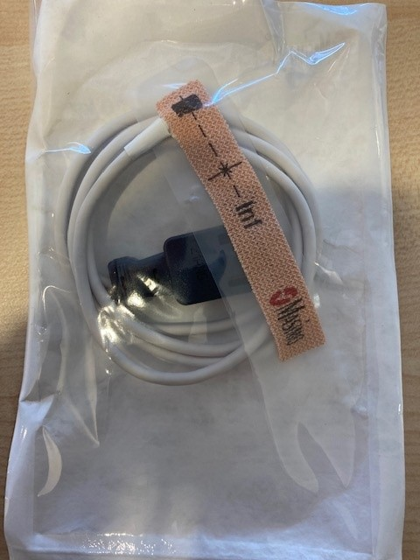
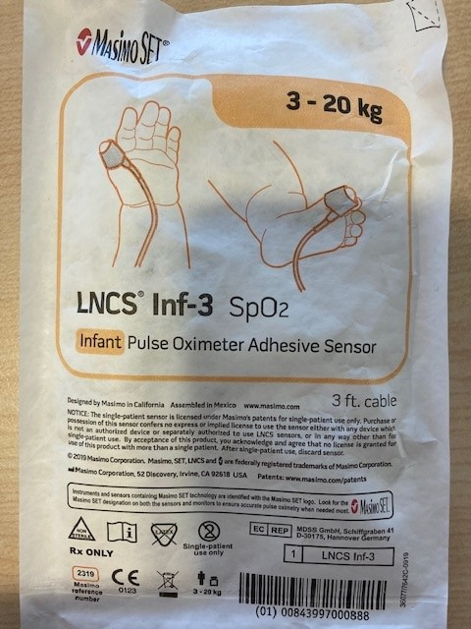

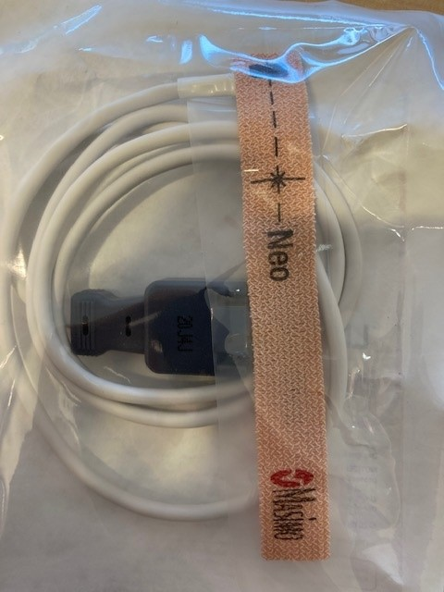
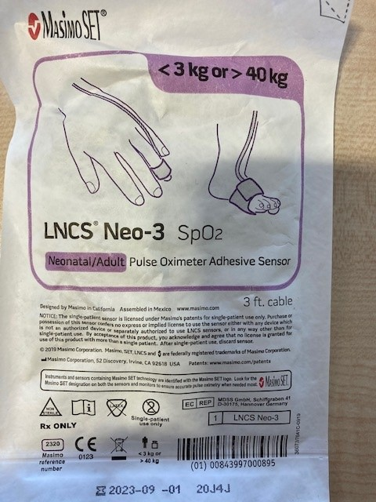

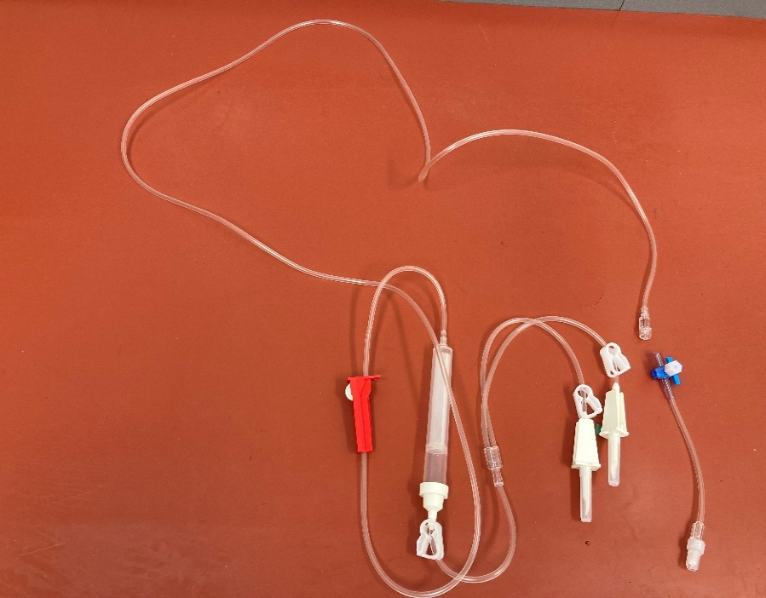
 | compleet set verpakt Y spike
 | Een insteeknaald met ontluchtingsnippel
 | Een insteeknaald zonder
 | Standaard 3 weg kraan
 | Alles in een steriele verpakking

